CollectiveAccess
Image | Object | Description | Date
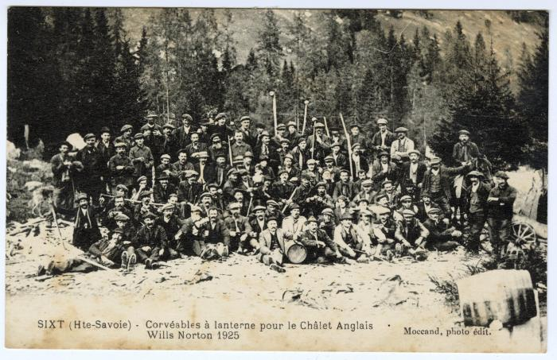 | Corvéables à lanterne pour le chalet des Anglais, Wills Norton 1925 (56-083) | Corvéables à lanterne pour le chalet des Anglais (au collet d'Anterne), Wills Norton 1925

